Gekon Level Wall_Описание
Настенные медно-алюминиевые конвекторы отопления Gekon Level Wall

Gekon Level Wall – настенные конвекторы с медно-алюминиевым теплообменником — решение для отопления любых типов помещений.
В общей сложности модельный ряд включает в себя более 370 типоразмеров, начиная от 8 см в глубину и 40 см в длину.
Все элементы конструкции Gekon Level изготавливаются на нашем собственном производстве по современным технологиям с использованием новейших станков. Все стыковые грибы конвектора практически не видны после сборки и окрашивания благодаря особым методам производства.
Стандартно приборы выполнены в полуматовом белом цвете RAL9016. По вашему запросу конвекторы могут быть окрашены практически в любые цвета - от классических гладких поверхностей по палитре RAL до текстурированных фактурных покрытий из серий металлик, песок, кварц и др.
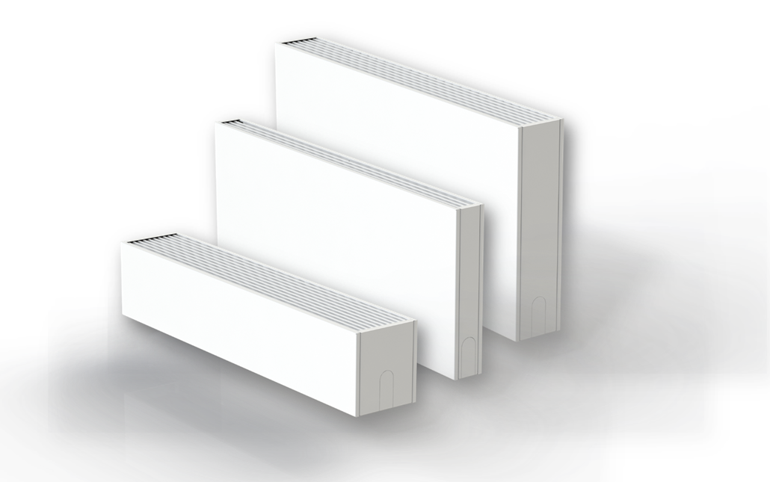

Гарантия:
Общие характеристики:
• Полностью адаптирован для использования в
российских системах центрального отопления
• Рабочее давление 16 бар
• Опрессовочное давление 24 бар
• Максимальная температура теплоносителя 110 °С
• Подключение ВР 1/2"
На все компоненты – 10 лет;
Настенные приборы Gekon Level Wall имеют весь необходимый список сопроводительной документации: паспорт, сертификат соответствия, технические условия, инструкция по монтажу.
Сертифицированы согласно ГОСТ 31311-2005
Сертификация:

Стандартная комплектация прибора:

Решетка из анодированного алюминия или оцинкованной стали

Кожух из оцинкованной стали

Медно-алюминиевый теплообменник

Настенные кронштейны

Сетка стандартных типоразмеров (размеры в см.)

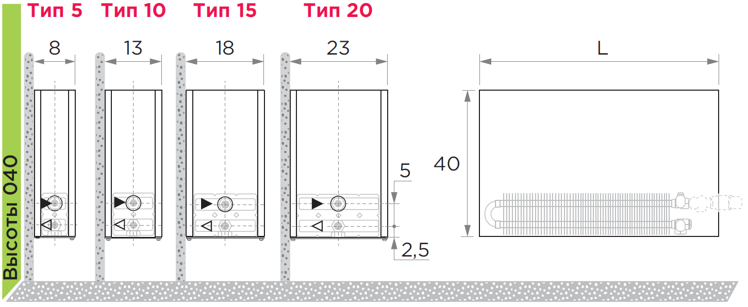
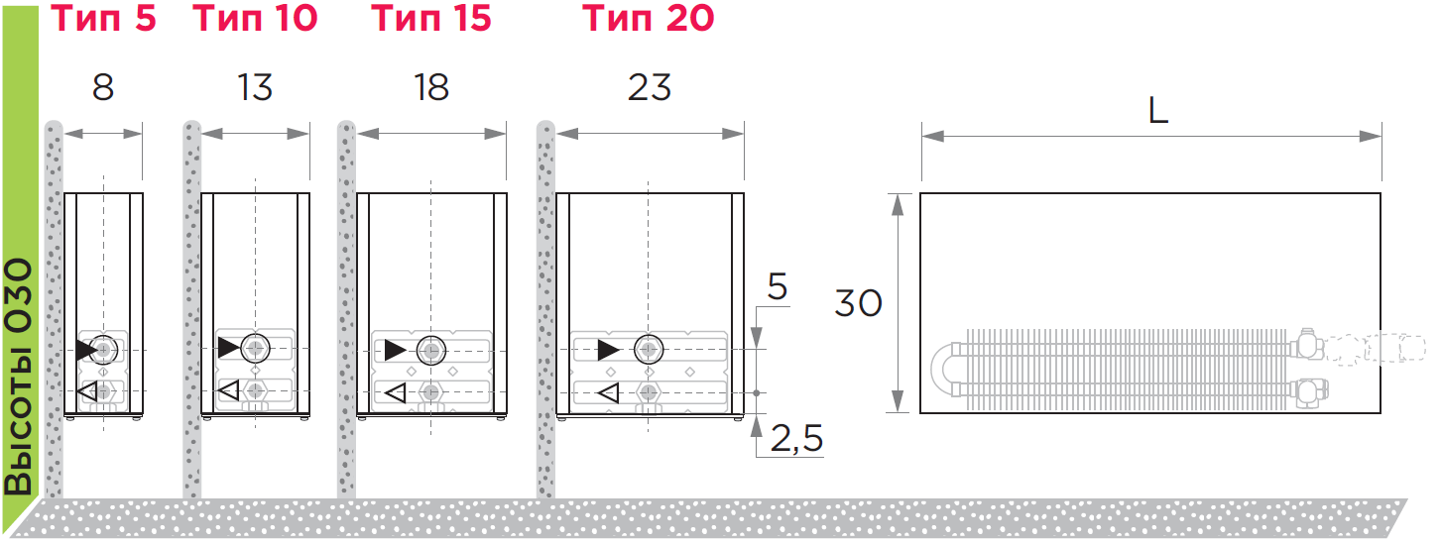

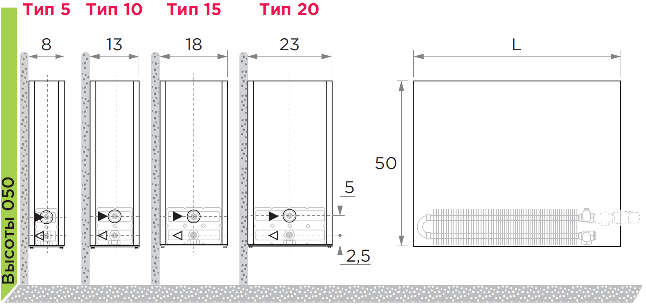

Формирование артикула

Gekon LeveL Floor_Описание
Напольные медно-алюминиевые конвекторы отопления Gekon Level Floor

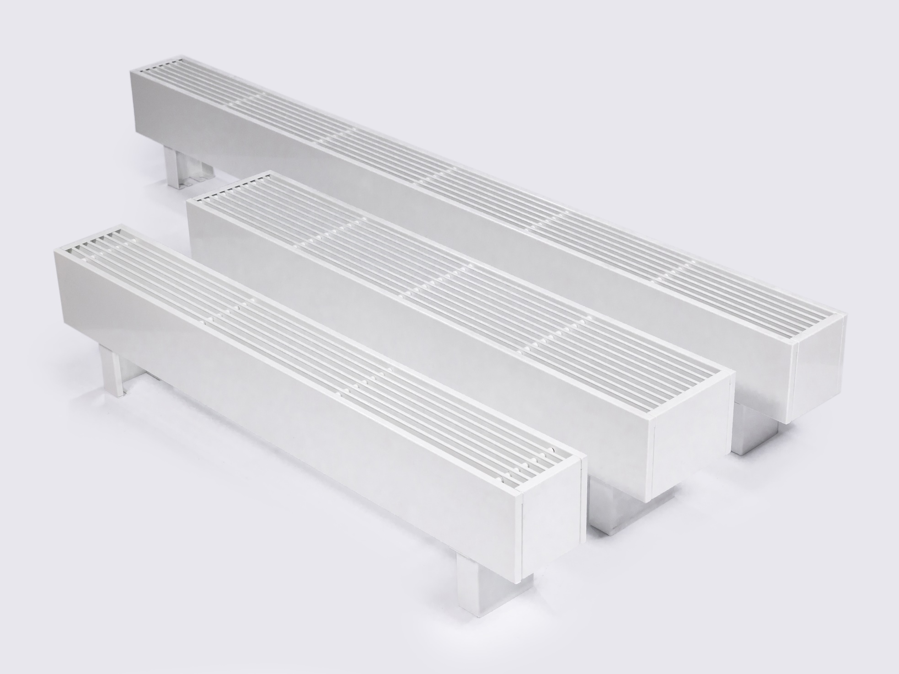
Gekon Level Floor – напольные конвекторы с медно-алюминиевым теплообменником — решение для отопления любых типов помещений.
В общей сложности модельный ряд включает в себя более 450 типоразмеров, начиная от 8 см в высоту и 40 см в длину. Благодаря этому, конвекторы прекрасно подходят для монтажа не только в традиционные места установки приборов отопления, но и под низкие подоконники, в помещения с «французскими» окнами, в местах с витринами в пол, идеально вписываясь в дизайн интерьера.
Все элементы конструкции Gekon Level изготавливаются на нашем собственном производстве по современным технологиям с использованием новейших станков. Все стыковые грибы конвектора практически не видны после сборки и окрашивания благодаря особым методам производства.
Стандартно приборы выполнены в полуматовом белом цвете RAL9016. По вашему запросу конвекторы могут быть окрашены практически в любые цвета - от классических гладких поверхностей по палитре RAL до текстурированных фактурных покрытий из серий металлик, песок, кварц и др.

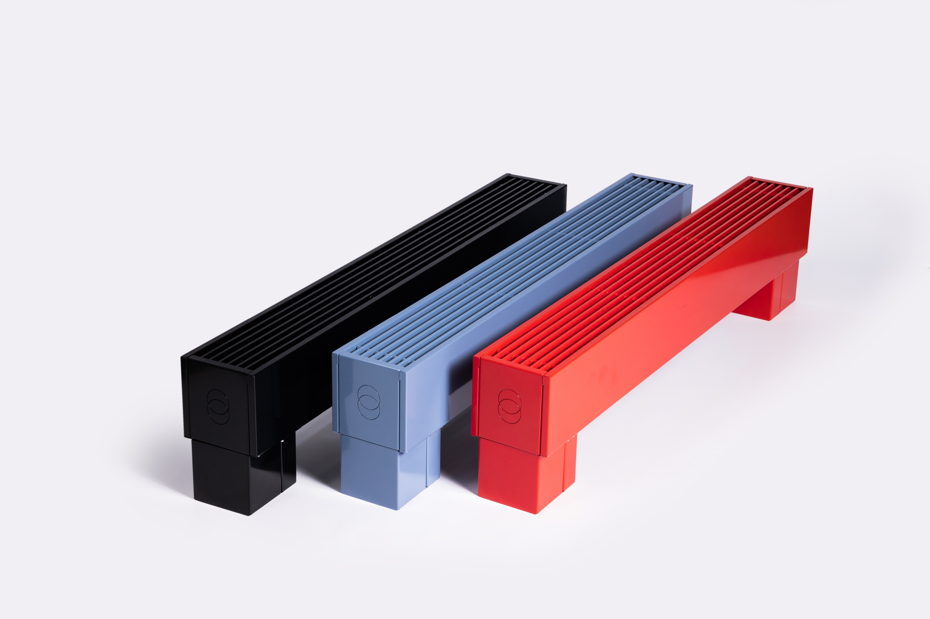

Гарантия:
Общие характеристики:
• Полностью адаптирован для использования в
российских системах центрального отопления
• Рабочее давление 16 бар
• Опрессовочное давление 24 бар
• Максимальная температура теплоносителя 110 °С
• Подключение ВР 1/2"
На все компоненты – 10 лет;
Напольные приборы Gekon Level Floor имеют весь необходимый список сопроводительной документации: паспорт, сертификат соответствия, технические условия, инструкция по монтажу.
Сертифицированы согласно ГОСТ 31311-2005
Сертификация:

Комплектация прибора:
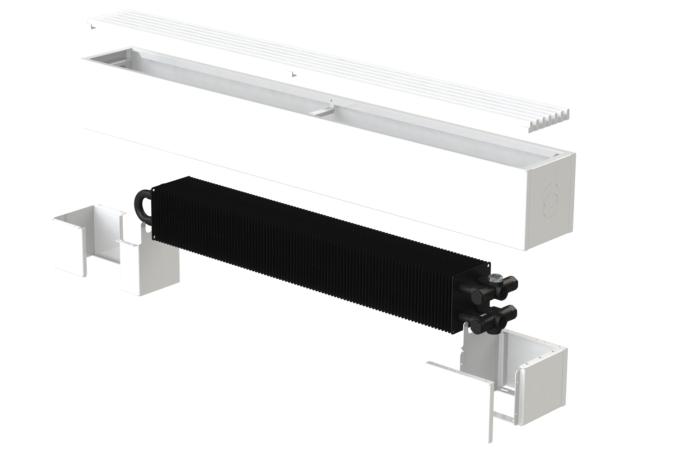

Решетка из анодированного алюминия

Кожух из оцинкованной стали

Медно-алюминиевый теплообменник

Ножки (открытого или закрытого типа)

Сетка стандартных типоразмеров (размеры в см.)
Размер ножек представлен для примера. Высота ножек может быть 7, 10, 15 см для любого типоразмера.

Формирование артикула

Доп. информация
Варианты ножек

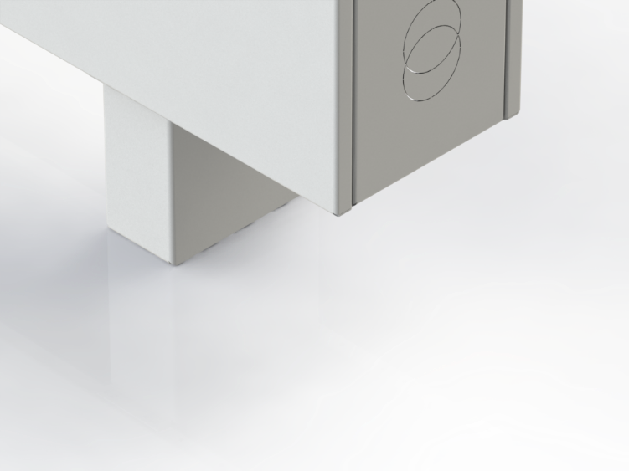
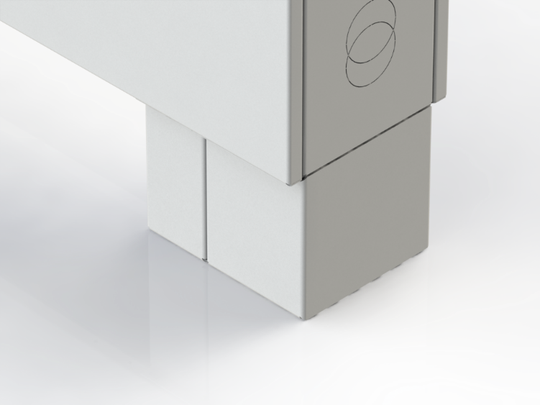
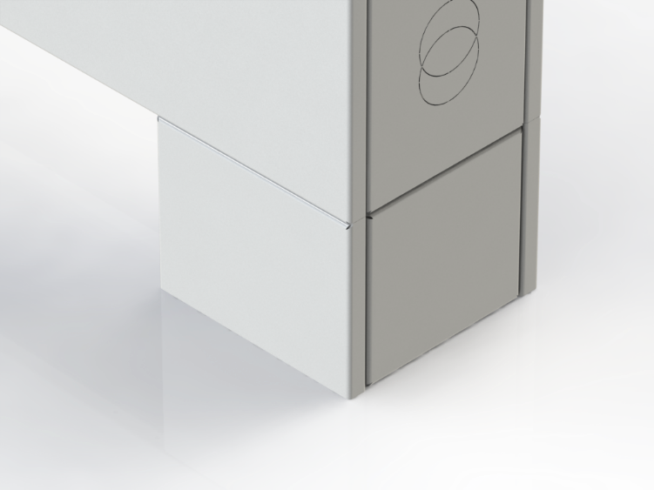

Открытые ножки. Обозначение в артикуле:
Открытые ножки + декоративные накладки.
Артикулы и кол-во накладок см. ниже.
Закрытые ножки. Обозначение в артикуле:

FSO - ножки, высотой 7 см |  |  | FSC - ножки, высотой 7 см
FMO - ножки высотой 10 см |  |  | FMC - ножки высотой 10 см
FLO - ножки высотой 15 см |  |  | FLC - ножки высотой 15 см

Декоративные накладки на ножки открытого типа

Артикул | Наименование | Высота накладки ( = высота ножки), см | Ширина прибора | Розница, руб/шт. (цвет RAL9016) | Розница, руб/шт. (другие цвета)
COV.GL.FS.13/RALxxxx | Декоративная накладка для ножки Gekon Level FS.13 | 7 | 13 | 321.14 | 449.59
COV.GL.FS.18/RALxxxx | Декоративная накладка для ножки Gekon Level FS.18 |  | 18 | 350.57 | 490.80
COV.GL.FS.23/RALxxxx | Декоративная накладка для ножки Gekon Level FS.23 |  | 23 | 380.01 | 532.02
COV.GL.FM.13/RALxxxx | Декоративная накладка для ножки Gekon Level FM.13 | 10 | 13 | 374.58 | 524.41
COV.GL.FM.18/RALxxxx | Декоративная накладка для ножки Gekon Level FM.18 |  | 18 | 412.72 | 577.81
COV.GL.FM.23/RALxxxx | Декоративная накладка для ножки Gekon Level FM.23 |  | 23 | 450.87 | 631.22
COV.GL.FL.13/RALxxxx | Декоративная накладка для ножки Gekon Level FL.13 | 15 | 13 | 463.64 | 649.10
COV.GL.FL.18/RALxxxx | Декоративная накладка для ножки Gekon Level FL.18 |  | 18 | 516.30 | 722.82
COV.GL.FL.23/RALxxxx | Декоративная накладка для ножки Gekon Level FL.23 |  | 23 | 568.96 | 796.55

 | Необходимое кол-во на 1 прибор:
 | - длина прибора до 170 см включительно - 2 шт;
 | - длина прибора от 180 см и более - 3 шт;
Пример обвязки напольного конвектора Gekon Level

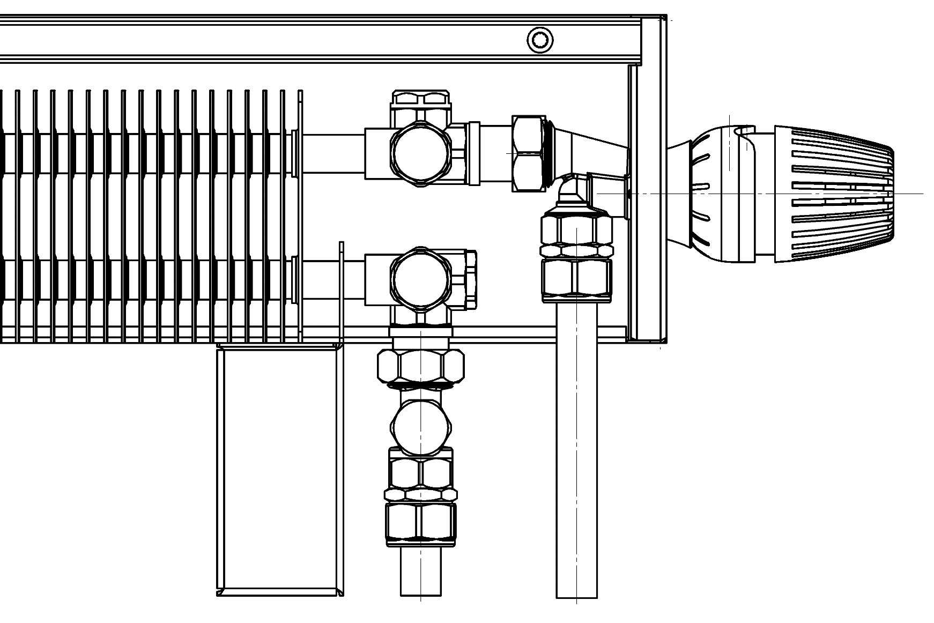
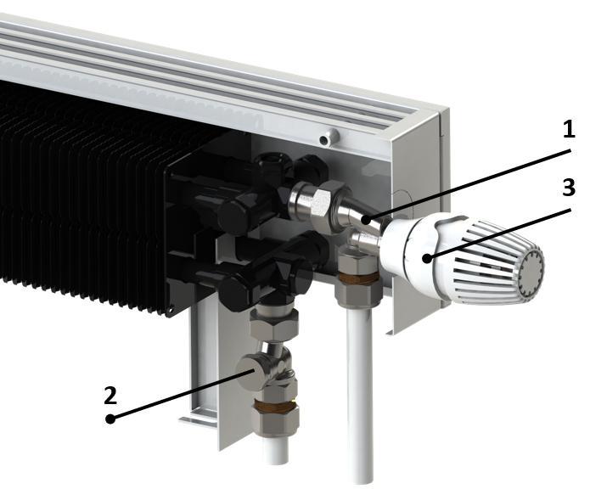

 | 1. На подающей линии рекомендуется устанавливать короткий осевой термостатический клапан с наружной резьбой

 | 2. На обратной линии рекомендуется устанавливать прямой запорный клапан, например:

 | 3. Термостатическая головка

 | Обращаем ваше внимание, что торец конвектора имеет двойную перфорацию под термоголовку.
 | Отверстие выбирается в зависимости от соосности клапана.

